工作表1
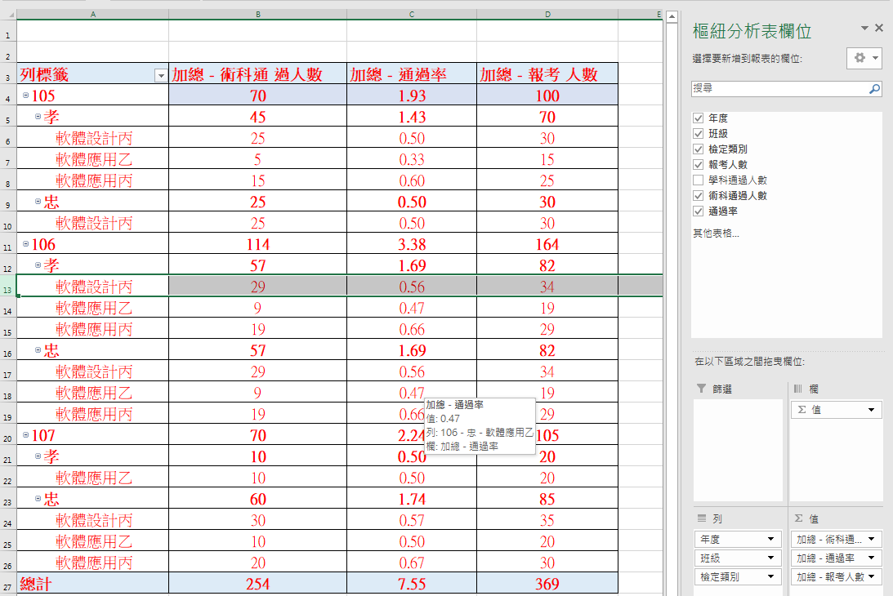
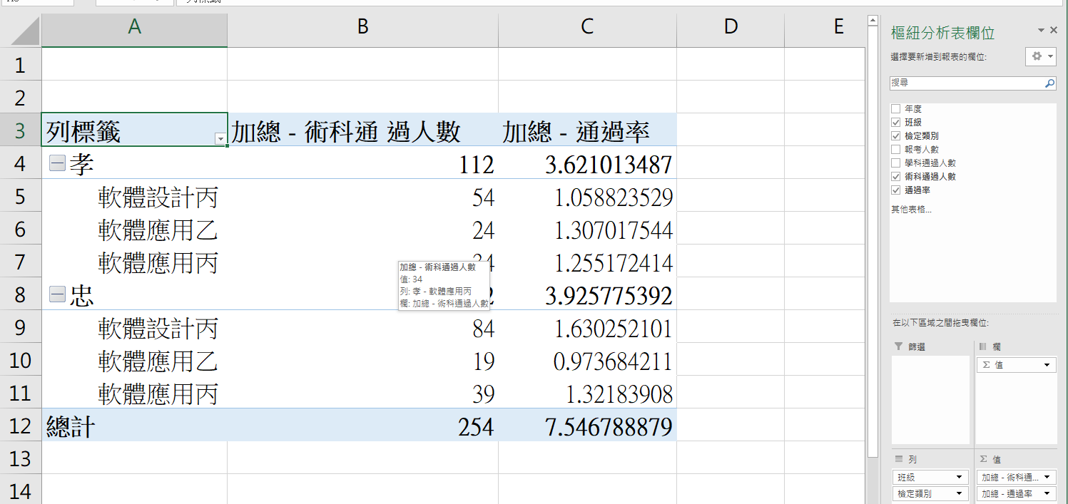
20220110EXCEL樞鈕分析表(Pivot Table)
年度 | 班級 | 檢定 類別 | 報考 人數 | 學科通 過人數 | 術科通 過人數 | 通過率
107 | 忠 | 軟體設計丙 | 35 | 20 | 30 | 57%
107 | 忠 | 軟體應用丙 | 30 | 28 | 20 | 67%
107 | 忠 | 軟體應用乙 | 20 | 18 | 10 | 50%
106 | 忠 | 軟體設計丙 | 34 | 19 | 29 | 56%
106 | 忠 | 軟體應用丙 | 29 | 27 | 19 | 66%
106 | 忠 | 軟體應用乙 | 19 | 17 | 9 | 47%
105 | 忠 | 軟體設計丙 | 30 | 15 | 25 | 50%
105 | 孝 | 軟體應用丙 | 25 | 32 | 15 | 60%
105 | 孝 | 軟體應用乙 | 15 | 13 | 5 | 33%
107 | 孝 | 軟體應用乙 | 20 | 18 | 10 | 50%
106 | 孝 | 軟體設計丙 | 34 | 19 | 29 | 56%
106 | 孝 | 軟體應用丙 | 29 | 27 | 19 | 66%
106 | 孝 | 軟體應用乙 | 19 | 17 | 9 | 47%
105 | 孝 | 軟體設計丙 | 30 | 15 | 25 | 50%

